שער
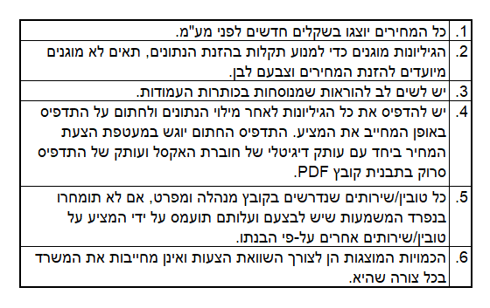
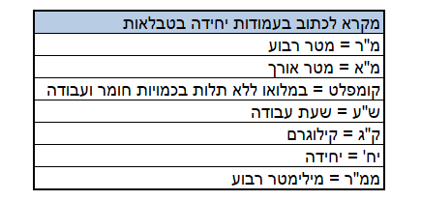
 | מדינת ישראל משרד המשפטים אגף טכנולוגיות דיגיטליות ומידע

מזהה הפנייה לקבלת הצעות: | 22-2020

נושא הפנייה לקבלת הצעות: | שדרוג ותחזוקה של תשתיות חשמל במרכז המחשבים של משרד המשפטים

שם הגוף המציע:

מזהה הגוף המציע (ח.פ/ח.צ/ע.מ וכדו')

תאריך:

